CollectiveAccess
Image | Object | Description | Date
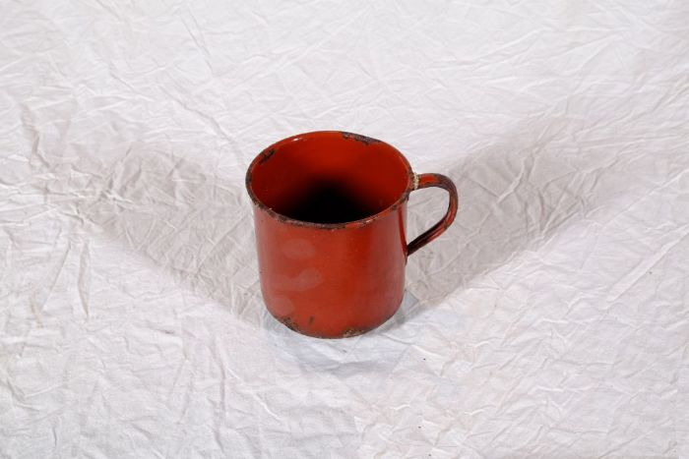 | Topf (A1120) | Der Topf besteht aus einem Eisenkern, der beidseitig mit Emaille überzogen ist. Das Eisen sorgte für eine gute Wärmeleitung, die Emaille ermöglichte eine einfache Reinigung und verhinderte, dass der Topf rostet.
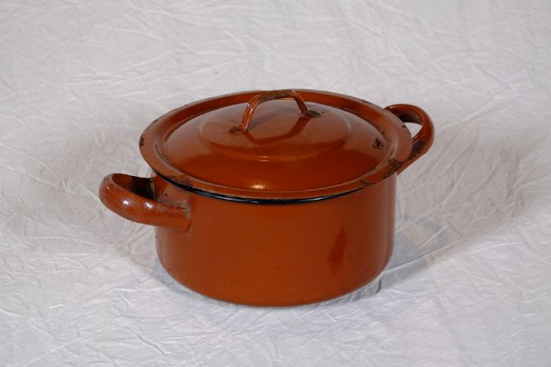 | Topf (A1123) | Der Topf besteht aus einem Eisenkern, der beidseitig mit Emaille überzogen ist. Das Eisen sorgte für eine gute Wärmeleitung, die Emaille ermöglichte eine einfache Reinigung und verhinderte, dass der Topf rostet.
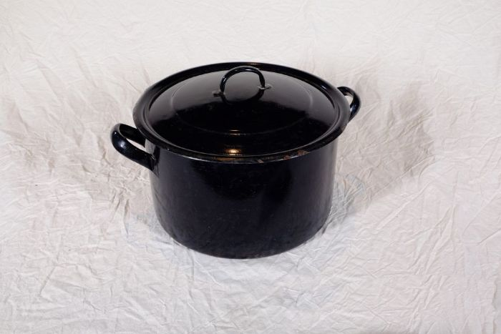 | Topf (A1124) | Der Topf besteht aus einem Eisenkern, der beidseitig mit Emaille überzogen ist. Das Eisen sorgte für eine gute Wärmeleitung, die Emaille ermöglichte eine einfache Reinigung und verhinderte, dass der Topf rostet.

